상품제안서
PGA 75자동 올화이바무지우산 | 상품코드: F02878

 |  |  |  |  |  |  | 02-412-0044 | www.easy1.co.kr
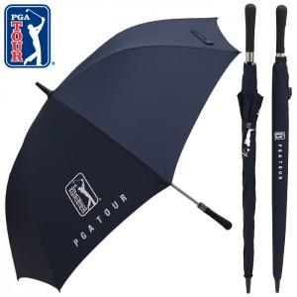

【상세/제작정보】 | 우산 손잡이인쇄: 100개이상 무료, 100개미만 15000원 우산 원단인쇄: 100개이상 300원, 100개미만 30000원 * 라벨스티커 100원(별도)

【인쇄/포장옵션】 | 실크 / 포장불가능

【공급단가】 | 수량 | 50~ | 100~ | 300~ | 1,000~ | 2,000~
*VAT별도 | 단가 | 14,170원 | 13,650원 | 13,120원 | 12,600원 | 12,280원

【상품 URL】 | https://easy1.co.kr:443/src/goods_detail.php?gdno=2878

